F02.CFG-Paths
 |  | VVSS, Info Romana, 2024-2025

F02. getTotalAmount(PaymentType type )

F02. Covered source code |  |  | F02. Control Flow Graph (CFG) | F02. Cyclomatic Complexity (CC)
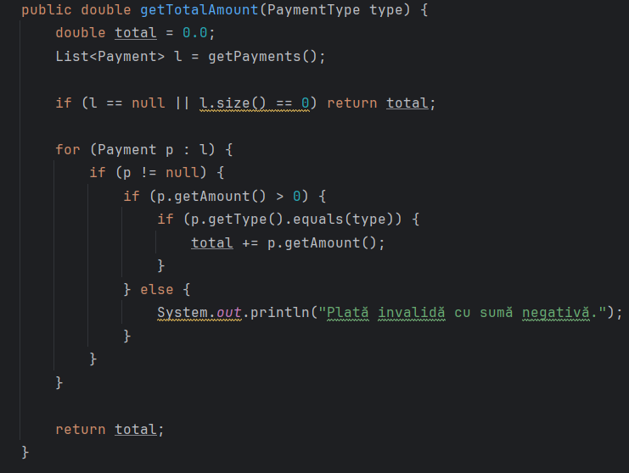
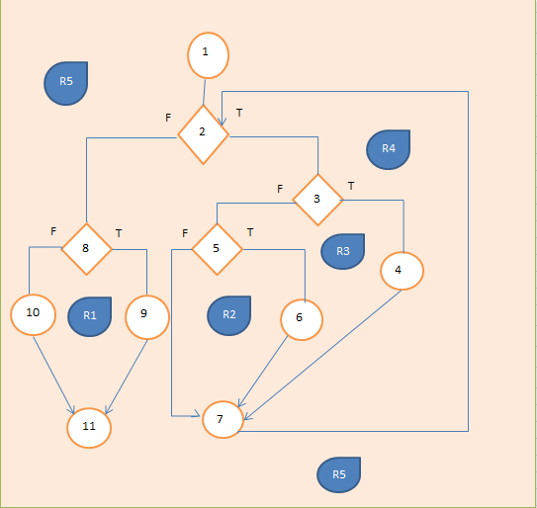
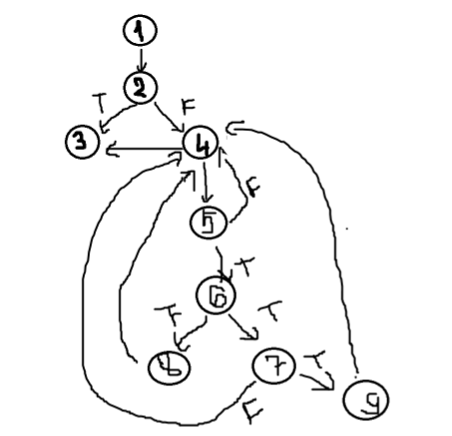
Line No. | Source code |  | Se va insera CFG asociat codului sursa testat (poza, diagrama, etc.). | CC1 = No. of regions = |  | 6
Req02_L01 | … |  |  | CC2 = Edges - Nodes + 2 =13-9+2 |  | 6
Req02_L02 | … |  | <Req02 CFG > | CC3 = No. of Conditions + 1 =5+1 |  | 6
Req02_L03 | …
... | …
.. | … |  |  | F02. Individual Paths
... | …
 |  |  |  | Path No. | Path
 |  |  |  | F02_P01 | 1 - 2(F) - 9
 |  |  |  | F02-P02 | 1-2(T)-3(T)-4-5-6(F)-9
 |  |  |  | F02_P03 | 1 → 2(T) → 3(F) → 4 → 5 → 6(T) → 7(F) → 4 (loop)
 |  |  |  | F02_P04 | 1 → 2(T) → 3(F) → 4 → 5 → 6(T) → 7(T) → 9
 |  |  |  | F02-P05 | 1 → 2(T) → 3(F) → 4 → 5 → 6(T) → 8(F) → 4
 |  |  |  | F02_P06 | 1 → 2(T) → 3(F) → 4 → 5 → 6(T) → 8(T) → 9

